ESP32S3
 | GND | ESP32-S3 |  |  |  |  |  |  |  |  |  |  |  | GND |  | * IO9~IO14是SPI2的直连IO_MUX引脚，波特率可达80MHz，SPI3没有直连引脚
 | 3V3 |  |  |  |  |  |  |  |  |  |  |  |  | IO1 |  | SPI2和SPI3都可以使用IO_MATRIX交换矩阵转换到任意其他IO口，波特率最高26MHz
 | EN |  |  |  |  |  |  |  |  |  |  |  |  | IO2
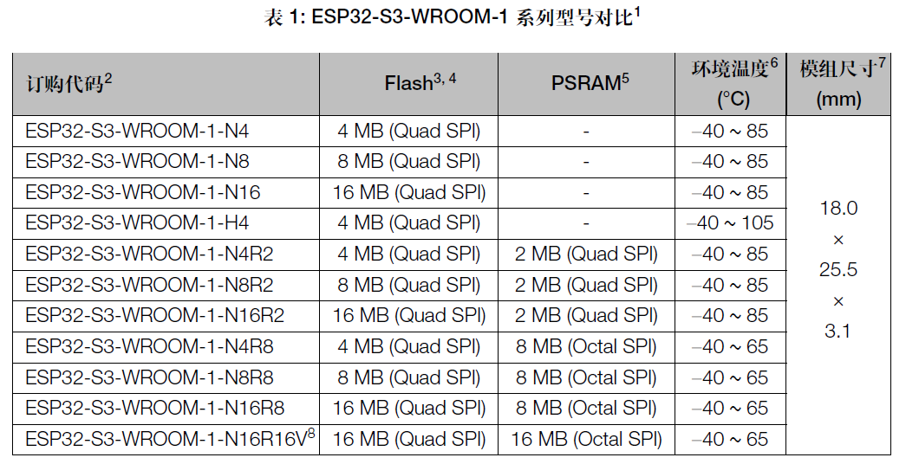
 | IO4 |  |  |  |  |  |  |  |  |  |  |  |  | TXD | IO43
 | IO5 |  |  |  |  |  |  |  |  |  |  |  |  | RXD | IO44
 | IO6 |  |  |  |  |  |  |  |  |  |  |  |  | IO42 | 默认为JTAG的MTMS
 | IO7 |  |  |  |  |  |  |  |  |  |  |  |  | IO41 | 默认为JTAG的MTDI
 | IO15 |  |  |  |  |  |  |  |  |  |  |  |  | IO40 | 默认为JTAG的MTDO
 | IO16 |  |  |  |  |  |  |  |  |  |  |  |  | IO39 | 默认为JTAG的MTCK
 | IO17 |  |  |  |  |  |  |  |  |  |  |  |  | IO38
 | IO18 |  |  |  |  |  |  |  |  |  |  |  |  | IO37(b) | 集成PSRAM（如NxR8）的模组不可用
 | IO8 |  |  |  |  |  |  |  |  |  |  |  |  | IO36(b) | 集成PSRAM（如NxR8）的模组不可用
USB_D- | IO19 |  |  |  |  |  |  |  |  |  |  |  |  | IO35(b) | 集成PSRAM（如NxR8）的模组不可用
USB_D+ | IO20 |  |  |  |  |  |  |  |  |  |  |  |  | IO0 | strapping

 |  | IO3 | IO46 | IO9 | IO10 | IO11 | IO12 | IO13 | IO14 | IO21 | IO47(c) | IO48(c) | IO45
 |  | strapping | strapping | SPI2 HD/D3 | SPI2 CS0 | SPI2 MOSI/D0 | SPI2 CLK | SPI2 MISO/D1 | SPI2 WP/D2 |  | 仅NxR16V：工作电压为1.8 V | 仅NxR16V：工作电压为1.8 V | strapping

